インストール
Git for windowsをインストール

1 | 以下のURLからGit for windowsの最新版をダウンロードします。
 |  | https://gitforwindows.org/

 |  | Git-2.22.0-64-bit.exe | ※2019年6月現在

2 | インストール
 | １．でダウンロードしたexeをダブルクリックして実行します。

 | ”はい”をクリック
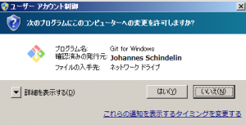
 |  |  |  | ※画像は2.18.0のものです

 | ”NEXT>”をクリック
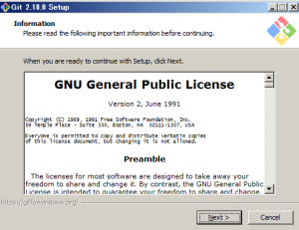

 | ”NEXT>”をクリック
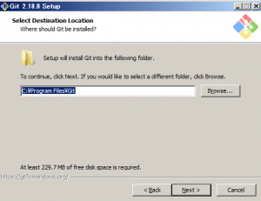

 | ”NEXT>”をクリック
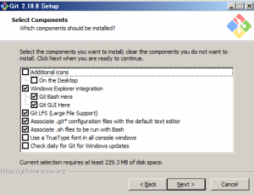

 | ”NEXT>”をクリック
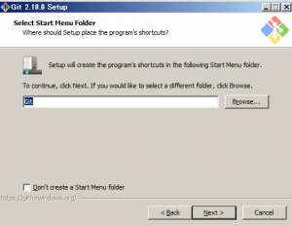

 | Use Vimを選択してNEXT＞をクリック
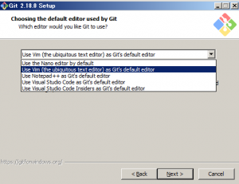

 | 真ん中を選択してNEXT＞をクリック
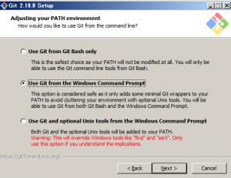

 | 上を選択してNEXT>をクリック
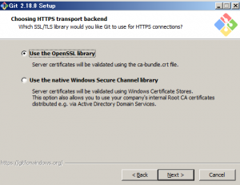

 | 一番下を選択してNEXT>をクリック
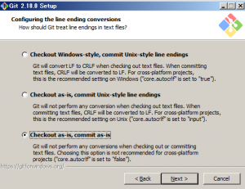

 | 上を選択してNEXT>をクリック
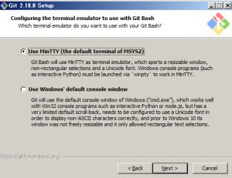

 | 上と真ん中を選択してInstallをクリック
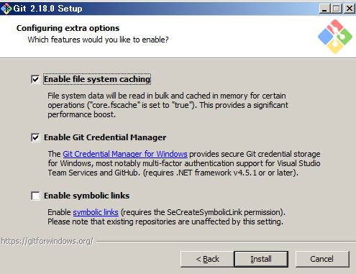

 | インストールが始まります。
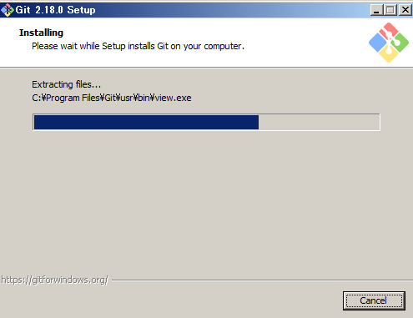

 | インストール完了
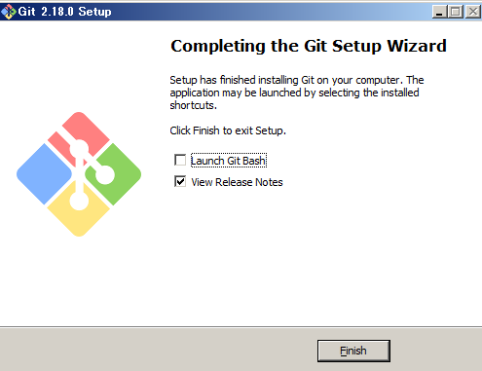

3 | 確認

 | インストールしたアプリの中に git bushがあります。
 | Git bashかwindowsのコマンドプロンプトのどちらでも確認できます。

 | git bashを立ち上げた後、”git --version”と打ち込みます。

 |  | git bash
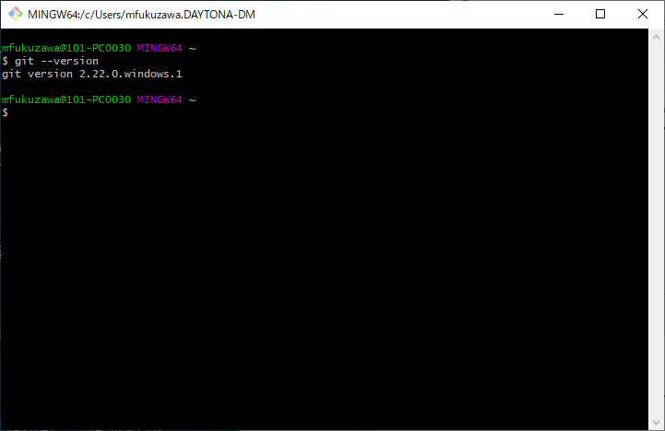

 |  | windows コマンドプロンプトでは以下のようになります。
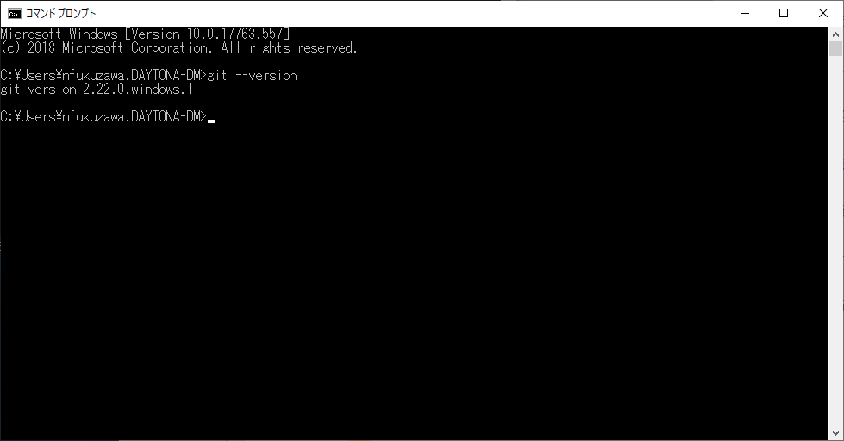

 | git version 2.22.0と表示されます。

以上でインストール完了です。

簡単な使い方
■ローカルレポジトリを作成

 | 任意のディレクトリに移動 |  |  | ※先頭の”＄”はコマンドプロンプトです

 |  | $ cd xxx

 | レポジトリ用のディレクトリを作成

 |  | $ mkdir xxxx（任意名）

 | 作成したレポジトリ用ディレクトリに移動
 |  | $ cd xxxx（任意名）

 | ローカルレポジトリを作成

 |  | $ git init |  |  | ←レポジトリ作成
 |  | $ git add . |  |  | ←ローカルに追加
 |  | $ git commit -m "コメント" |  |  | ←ローカルレポジトリにコミット
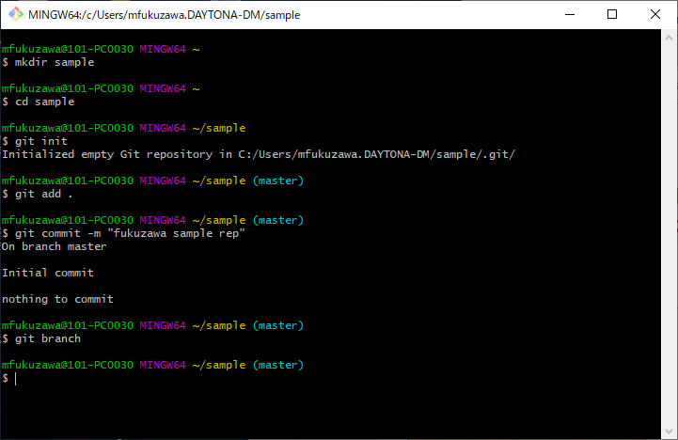

 | ローカルブランチ作成完了です

■レポジトリにファイルを追加してみる。
 | 作成したディレクトリにエクスプローラーから作ってもいいですし、vimで作成してもいいです。
 | サンプルファイル”test.text”を作ってみます。

 | ”$ vim test.text” と打ち込んでEnterを押します。
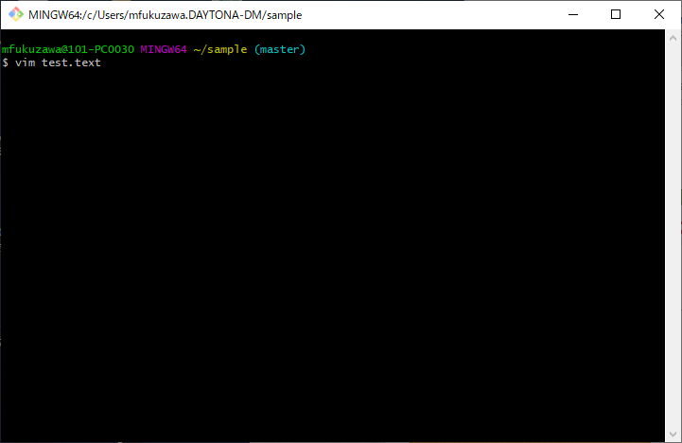

 | キーボードの”i”を押した後に任意の文字を打ち込みます（ここではtest fileですが、なんでもいいです）
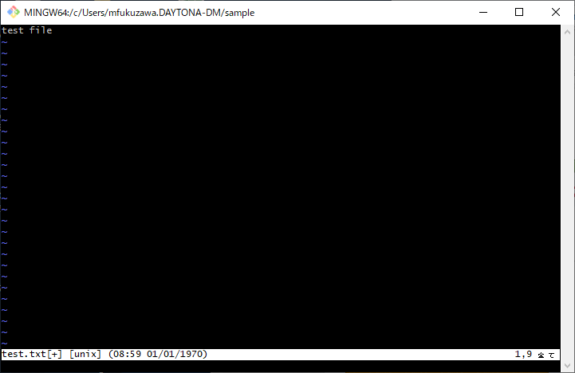

 | 以下の順でvimを終了します。
 | ① escキー押下
 | ② :wq! |  | ←そのまま打ち込みます

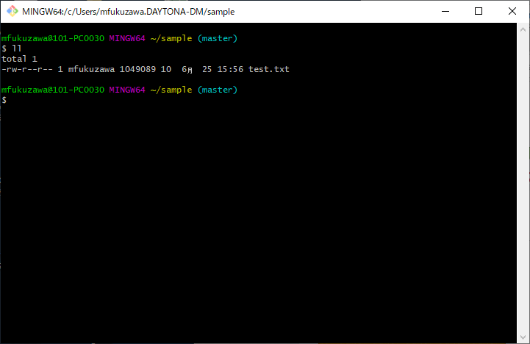
 | サンプルのテキストファイルが作成されています。
 | "$ ll"

 | ファイルの内容を見てみます。
 | ”$ less test.txt"
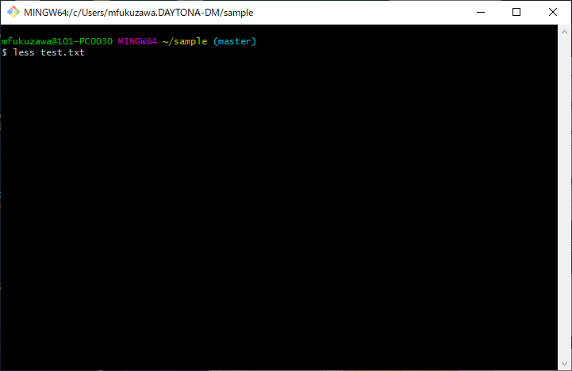

 | ファイルの内容が見れます。


 |  |  |  |  |  | ※lessを終了させるときは”ｑ”キーを押します。

 | 作成したファイルをローカルレポジトリに追加します。
 | "git add ."
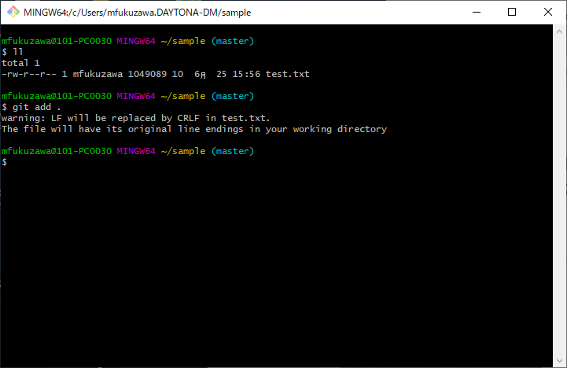

 |  |  |  |  |  | 改行コードが変更された警告が出ているが問題ない。

 | ローカルレポジトリに追加（add）できたのでコミットする。
 | "$ git commit -m "テストファイル"
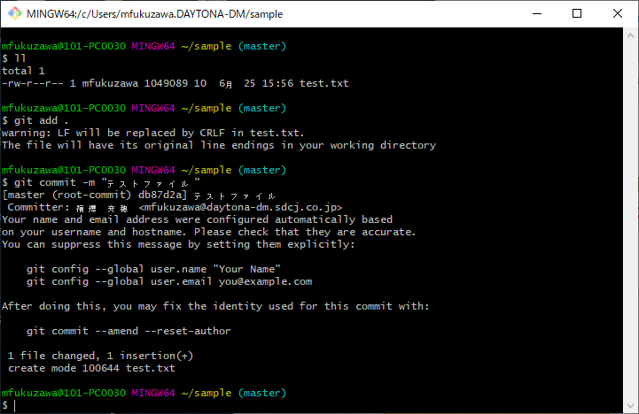

 |  |  |  |  |  | コメントを付けないとコミットできません。
 |  |  |  |  |  | git commit だけだとvimがひらいて面倒なので
 |  |  |  |  |  | -mオプションでコメントを付けたほうが良いです。

 | ローカルレポジトリにコミットされました。
 | 確認してみます。

 | ”$ git log”
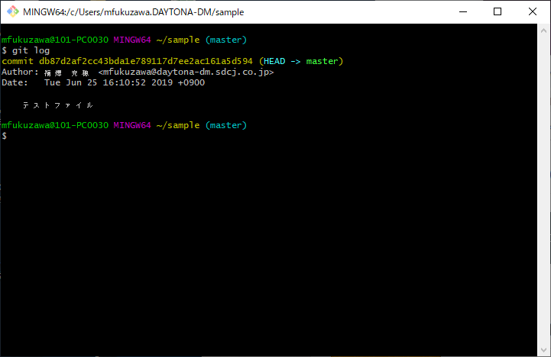

 | 最後にコミットした最新情報が表示されます。

 | レポジトリに何かコミットされると自分のブランチが表示されるようになります。
 | （ブランチを作成しただけでは表示されない）

 | ”$ git branch”
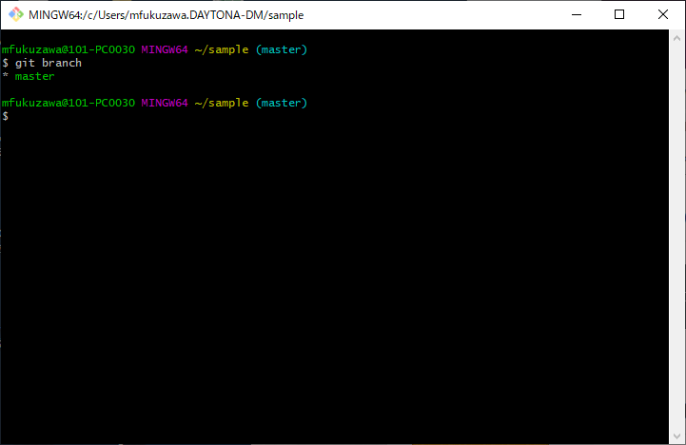

 |  |  |  |  |  | 今いるブランチに”＊”印が付きます。
 |  |  |  |  |  | ブランチはいくつでも作成することができます。
 |  |  |  |  |  | ブランチを変更する場合は
 |  |  |  |  |  | ”$ git checkout ブランチ名"
 |  |  |  |  |  | で変更することができます。

 |  |  |  |  |  | ←ここではブランチはmaster branchの1つしかありません

このようにローカルでファイル作成、コミットしたレポジトリを
web上にあるリモートレポジトリ（みんなが更新する場所）にレポジトリごと送信するイメージです。
リモートレポジトリのファイルやソースをローカルに持ってきて作業することもできます。

リモートのコマンドとして
git pull
git remote
git clone
などいろいろあります。

リモートレポジトリとSSH通信する場合は公開鍵の登録も必要になります。

